Φύλλο1
ΕΚΔΟΤΙΚΟ ΕΠΙΤΟΚΙΟ | 8%
ΜΕΛΛΟΝΤΙΚΗ (ονομαστικη) ΑΞΙΑ | ΑΡΙΘΜΟΣ ΠΕΡΙΟΔΩΝ | ΠΛΗΡΩΜΗ | ΠΑΡΟΥΣΑ ΑΞΙΑ
1000 | 3 | 80 | -900 | ΑΠΟΔΟΣΗ

Με βάση το νέο επιτόκιο 9%, η νέα τιμή της ομολογίας στην αγορά είναι 1075.94
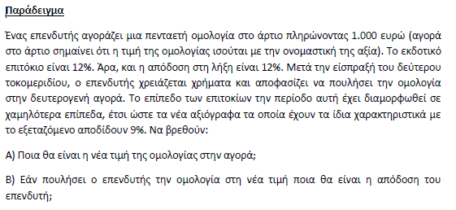
ΕΚΔΟΤΙΚΟ ΕΠΙΤΟΚΙΟ | 12%
ΠΑΡΟΥΣΑ ΑΞΙΑ | ΑΡΙΘΜΟΣ ΠΕΡΙΟΔΩΝ | ΠΛΗΡΩΜΗ | ΟΝΟΜΑΣΤΙΚΗ ΑΞΙΑ
-1075.94 | 2 | 120 | 1000 |  | ΑΠΟΔΟΣΗ

Έναρξη: 1/1/2000 και Λήξη: 1/1/2003

ΟΝΟΜΑΣΤΙΚΗ ΑΞΙΑ |  | 1000
ΑΓΟΡΑΣΤΙΚΗ ΑΞΙΑ |  | -1051.5
ΗΜΕΡΟΜΗΝΙΑ ΕΝΑΡΞΗΣ |  | 2000-01-01
ΗΜΕΡΟΜΗΝΙΑ ΛΗΞΗΣ |  | 2003-01-01
ΕΠΙΤΟΚΙΟ ΤΟΚΟΜΕΡΙΔΙΟΥ |  | 10%
ΠΛΗΡΩΜΗ |  | 100
ΑΡΙΘΜΟΣ ΠΛΗΡΩΜΩΝ |  | 1

ΔΙΑΡΚΕΙΑ ΟΜΟΛΟΓΙΑΣ (DURATION)

ΑΠΟΔΟΣΗ

